Ej3
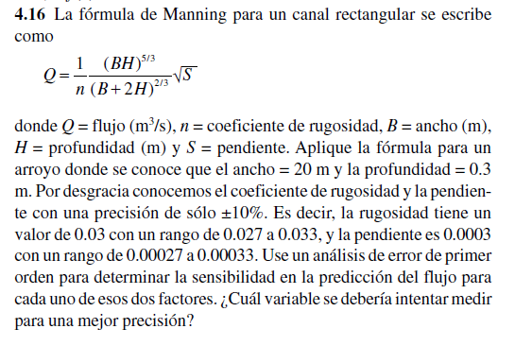

B | H | n | S | Derivadas |  |  |  | Resultado de la derivada
20 | 0.3 | 0.03 | 0.0003 | para f(n) = | (-1/n^2)* |  |  | -50.737070543
 |  | en | eS
 |  | 0.003 | 0.00003

Q= | 1.5221121163 |  |  | para f(s)= |  | *1/2*(s^-1/2) |  | 2536.8535271

 |  |  |  | Resultado aplicando derivada parcial y multiplicando por su error
 |  |  |  | Res= | -0.076105605814

 |  |  |  | Rango de error para Q |  |  | La variable que se debería intentar medir para una mejor precision
 |  |  |  | Q+ | 1.4460065105 |  | debería ser la variable de la pendiente, puesto que al derivar
 |  |  |  | Q- | 1.5982177221 |  | con respecto a esta variable, su resultado se aleja del punto 0

